Лист1
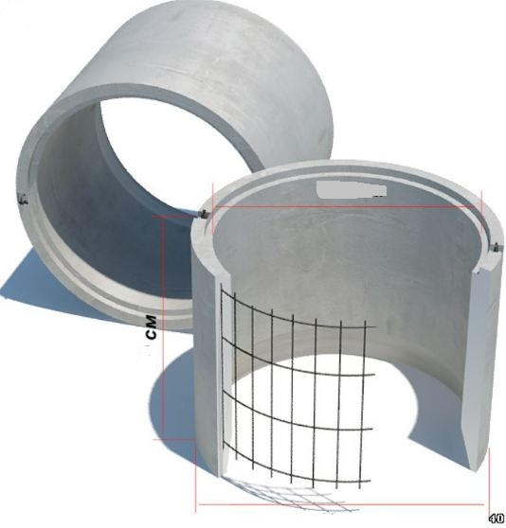
 |  |  |  |  |  |  | г.Харьков Ул.Енакиевская 8
Банк | «АЛЬФА-БАНК» |  |  |  |  |  | Тел/моб. 067-577-52-84
МФО | 300346 |  |  |  |  |  | Тел/факс 057 757-18-56
Код | 3073307615 |  |  |  |  |  | e-mail: ruslan.slpv@ukr.net
ИНН | 307330761
 |  |  |  |  |  |  | С Ув. Руслан
 |  | Сетка сварная из Проволоки Вр 1 для ЖБИ Колец |  |  |  |  | Все цены указаны с УЧТ НДС
наименование | размер секции мм. | размер ячейки. Мм | Ø диаметр проволоки Мм | кол-во прутков | площадь секции М² | Цена за кв.м | Цена за шт
Сетка Сварная | 2600*850 | 200х200 | Ø 2,35 | 5*13 | 2.21 | 7.79 | 17.22
Сетка Сварная | 2700*850 | 110х110 | Ø 2,35 | 7*25 | 2.29 | 12.84 | 29.4
Сетка Сварная | 2700*900 | 170х270 | Ø 2,35 | 5*11 | 2.43 | 6.91 | 16.8
Сетка Сварная | 2750*850 | 120х120 | Ø 2,35 | 7*22 | 2.33 | 11.63 | 27.09
Сетка Сварная | 3000*850 | 120х120 | Ø 2,35 | 7*25 | 2.55 | 11.94 | 30.45
Сетка Сварная | 3500*900 | 170х270 | Ø 2,35 | 5*14 | 3.15 | 7.00 | 22.05
Сетка Сварная | 3600*850 | 200х200 | Ø 2,35 | 5*18 | 3.06 | 7.75 | 23.73
Сетка Сварная | 3750*850 | 120х120 | Ø 2,35 | 7*31 | 3.18 | 11.89 | 37.8
Сетка Сварная | 3750*850 | 110х110 | Ø 2,35 | 7*34 | 3.18 | 12.55 | 39.9
Сетка Сварная | 3850*840 | 110х110 | Ø 2,35 | 7*34 | 3.23 | 12.03 | 38.85
Сетка Сварная | 2700*850 | 170х270 | Ø 3,6/2,35 | 5*11 | 2.29 | 12.84 | 29.4
Сетка Сварная | 2750*900 | 200х200 | Ø 4 | 5*15 | 2.47 | 21.86 | 54
Сетка Сварная | 3600*850 | 200х200 | Ø 3,8 | 5*18 | 3.06 | 19.41 | 59.4
Сетка Сварная | 3600*850 | 170*270 | Ø 3,6/2,35 | 5*14 | 3.06 | 12.09 | 37
Сетка Сварная | 3700*850 | 250*250 | Ø 3,8 | 4*15 | 3.14 | 15.92 | 50
Сетка Сварная | 5030*850 | 250*250 | Ø 3,8 | 4*21 | 4.27 | 16.16 | 69

